PAINT
 | КУДО '''ШҮРШДЭГ БУДАГ'' үнийн санал

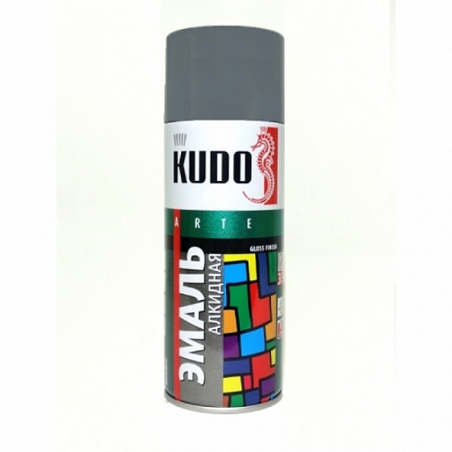
 |  |  |  |  | 2023-02-06
№ | Бүтээгдэхүүний нэр | Зураг /Савалгааны таг нь бодит өнгө байна/ | Тоо/ ширхэг | Бэлэнээр бөөний үнэ 60ш дээш | Жижиглэн үнэ
1 | PAI-X00-RU Шүршдэг будаг RAL9003 цагаан гялгар /520мл/ |  | 300 | 7700 | 9,700
2 | PAI-X00-RU Шүршдэг будаг RAL9003 цагаан мат /520мл/ |  | 300 | 7700 | 9,700
3 | PAI-X00-RU Шүршдэг будаг RAL9005 хар гялгар /520мл/ |  | 300 | 7700 | 9,700
4 | PAI-X00-RU Шүршдэг будаг RAL9005 хар мат /520мл/ |  | 300 | 7700 | 9,700
5 | PAI-X00-RU Шүршдэг будаг RAL1018 шар гялгар /520мл/ |  | 60 | 7700 | 9,700
6 | PAI-X00-RU Шүршдэг будаг RAL2004 улбар шар гялгар /520мл/ |  | 60 | 7700 | 9,700
7 | PAI-X00-RU Шүршдэг будаг RAL3002 гүн улаан гялгар /520мл/ |  | 60 | 7700 | 9,700
8 | PAI-X00-RU Шүршдэг будаг RAL5012 цэнхэр гялгар /520мл/ |  | 60 | 7700 | 9,700
9 | PAI-X00-RU Шүршдэг будаг RAL6029 ногоон гялгар /520мл/ |  | 60 | 7700 | 9,700
10 | PAI-X00-RU Шүршдэг будаг RAL7012 хар-саарал гялгар /520мл/ |  | 60 | 7700 | 9,700
11 | PAI-X00-RU Шүршдэг будаг RAL7040 цайвар-саарал гялгар /520мл/ |  | 60 | 7700 | 9,700
12 | PAI-X00-RU Шүршдэг будаг RAL8012 улаан-хүрэн гялгар /520мл/ |  | 60 | 7700 | 9,700
13 | PAI-X00-RU Шүршдэг будаг RAL8017 хүрэн гялгар /520мл/ |  | 60 | 7700 | 9,700

 | Бүтээгдэхүүний тодорхойлолт

 | ГАДАРГУУ |  | ГЯЛГАР болон МАТВИ
 | ДАВХАРГЫН ХООРОНД ХАТААХ |  | 10 минут
 | БҮРЭН ХАТААХ |  | 2 цаг
 | ХЭРЭГЛЭХ ГАДАРГУУ |  | Металл, Мод, Хуванцар, Будсан гадаргуу
 | ХЭРЭГЛЭЭ |  | ≈ 2 м²
 | ЭЗЛЭХҮҮН |  | 520 мл
 | НЭГ ХАЙРЦАГТ НОГДОХ ТОО ХЭМЖЭЭ |  | 12 ширхэг
 | ОРЦ НАЙРЛАГА |  | синтетик давирхай, ксилол, метил ацетат, пигмент, дүүргэгч, функциональ нэмэлт, пропан, бутан, диметил эфир.
 | ХАЛГАЛАХ ХУГАЦАА |  | 5 жил

FOAM
 | KUDO Угсралтын хөөс болон хөөсөн цавуу нийлүүлэх үнийн санал
E-mail | info@nayd.mn
FACEBOOK | nayd import-наяд импорт
Үнийн санал баталсан; | 2022-12-01 |  |  |  |  |  | Хэвлэсэн; | 2023-02-06
Брэнд | KUDO | KUDO | KUDO | KUDO | KUDO | PROFFLEX | PROFFLEX | PROFFLEX
Зураг | 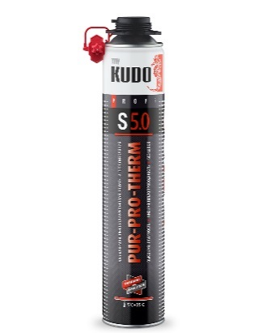 | 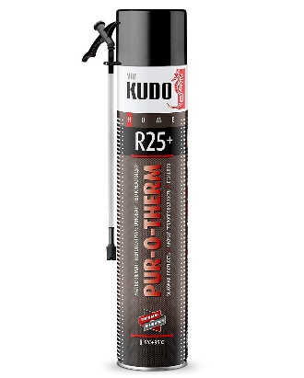 | 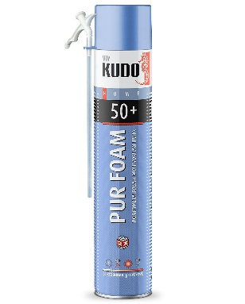 | 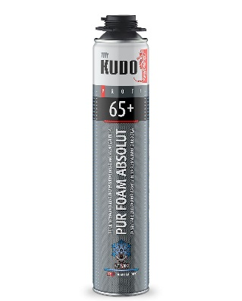 | 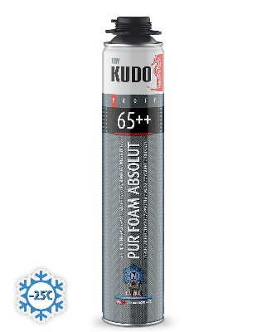
Зориулалт | Дулаалгын шүршдэг хөөс /бууны/ PUR-PRO-THERM S 5.0 1000 мл | Дулаалгын шүршдэг хөөс /ахуйн/ PUR‑O‑THERM R25+ 1000 мл | PUR-X00-RU Угсралтын хөөс ахуйн /Бүх улирал/ HOME 50+ -10C 1000 мл | Угсралтын хөөс мэргэжлийн /өвлийн/ ABSOLUT PROFF 65+ ARKTIKA -18 1000 мл | Угсралтын хөөс мэргэжилийн /өвөлийн/ ABSOLUT PROFF 65++ ARKTIKA NORD -25 1000 мл | Угсралтын хөөс /ахуйн/ PROFFLEX 40л, бүх улиралын, -10*c+35*c, 750мл | Угсралтын хөөс /ахуйн/ /PROFFLEX/ 30л, бүх улиралын, -10*c+35*c, 500мл | УНИВЕРСАЛ хөөс /Бууны/ PROFFLEX 65л, бүх улиралын, -10*c+35*c, 850мл
Савалгаатай жин (грамм) | 852 | 852 | 802 | 982 | 982 | 450 | 310 | 900
Бэлэнээр бөөний үнэ 60ш дээш | 23200 | 20000 | 15700 | 0 | 25000 | 9500 | 7800 | 17500
Жижиглэн үнэ | 29000 | 25000 | 19700 | 0 | 31300 | 11900 | 9800 | 21900
Үйлдвэрлэгч улс | ОХУ | ОХУ | ОХУ | ОХУ | ОХУ | ОХУ | ОХУ | ОХУ
Ашиглалтын хүрээ | Мэргэжилийн | Ахуйн | Ахуйн | Мэргэжилийн /бууны/ | Мэргэжилийн /бууны/ | Ахуйн | Ахуйн | Мэргэжилийн /бууны/
Тэлэлтийн хэмжээ | 5см зузаантай=1,0м2-1.5м2 | 5см зузаантай=1,5м2-2м2 | 55л | 65л | 65л | 40л | 25л | Ф15-20мм100 п/метр
Ашиглах хүрээ | Зуны | Зуны | Бүх улирал | Өвлийн | Өвлийн | Бүх улирал | Бүх улирал | Бүх улирал
Хэрэглээ
Бэхжих орчны температур | +5*c+35*c, | +5*c+35*c, | -10*c+35*c, | -18*c+30*c, | -25*c+30*c, | -10*c+30*c, | -10*c+30*c, | -10*c+35*c,
Бэлэн нөөц | Бэлэн | Бэлэн | Бэлэн | Захиалгаар | Бэлэн | Бэлэн | Бэлэн | Бэлэн

 |  |  |  |  |  |  | Дээрх үнэнд НӨАТ ороогүй болно

